BEYOĞLU
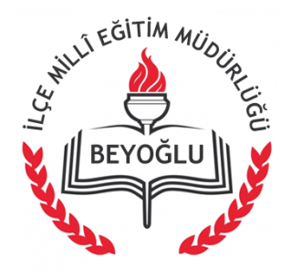

T.C.
BEYOĞLU KAYMAKAMLIĞI
İLÇE MİLLÎ EĞİTİM MÜDÜRLÜĞÜ
 | KAMU HİZMET ENVANTERİ
Sıra No | Bölümlerin Adı | Sayfa Sayısı
1 | DESTEK HİZMETLERİ BÖLÜMÜ | 48
2 | DESTEK HİZMETLERİ BÖLÜMÜ | 37
3 | HAYAT BOYU ÖĞRENME BÖLÜMÜ | 50
4 | HUKUK VE MEVZUAT BÖLÜMÜ | 4
5 | İNSAN KAYNAKLARI BÖLÜMÜ (ATAMA) | 26
6 | İNSAN KAYNAKLARI BÖLÜMÜ (ÖZLÜK) | 78
7 | İNSAN KAYNAKLARI BÖLÜMÜ (YÖNETİCİ ATAMA) | 39
8 | İNŞAAT VE EMLAK BÖLÜMÜ | 54
9 | ÖZEL ÖĞRETİM KURUMLARI BÖLÜMÜ | 11
10 | ÖZEL ÖĞRETİM KURUMLARI BÖLÜMÜ | 9
11 | ÖZEL EĞİTİM VE REHBERLİK BÖLÜMÜ | 13
12 | STRATEJİ GELİŞTİRME BÖLÜMÜ | 27
13 | TEMEL EĞİTİM BÖLÜMÜ | 38
14 | YENİLİK VE EĞİTİM TEKNOLOJİLERİ BÖLÜMÜ | 12
 | TOPLAM | 446
®© | Beyoğlu İlçe M.E.M Strateji Geliştirme Bölümü-2015

